Ex3.1 (Raw QAS)
[Ex3.1] Raw QAS (Raw Quality Attribute Scenario) 발굴 |  |  |  |  | Excel에 사진 찍어서 첨부
Scenario Brainstorming: 팀당 10개 내외(1인당 2건↑ 필수)의 Quality Attribute Raw 시나리오를 작성하세요. |  |  |  |  | Availability, Modifiability, Performance, Usability, Interoperability, Security, Testability
Voting: 팀당 4개 이상의 Scenario를 선정. 단, 다양한 품질 속성(3개 이상)이 나오도록 할 것
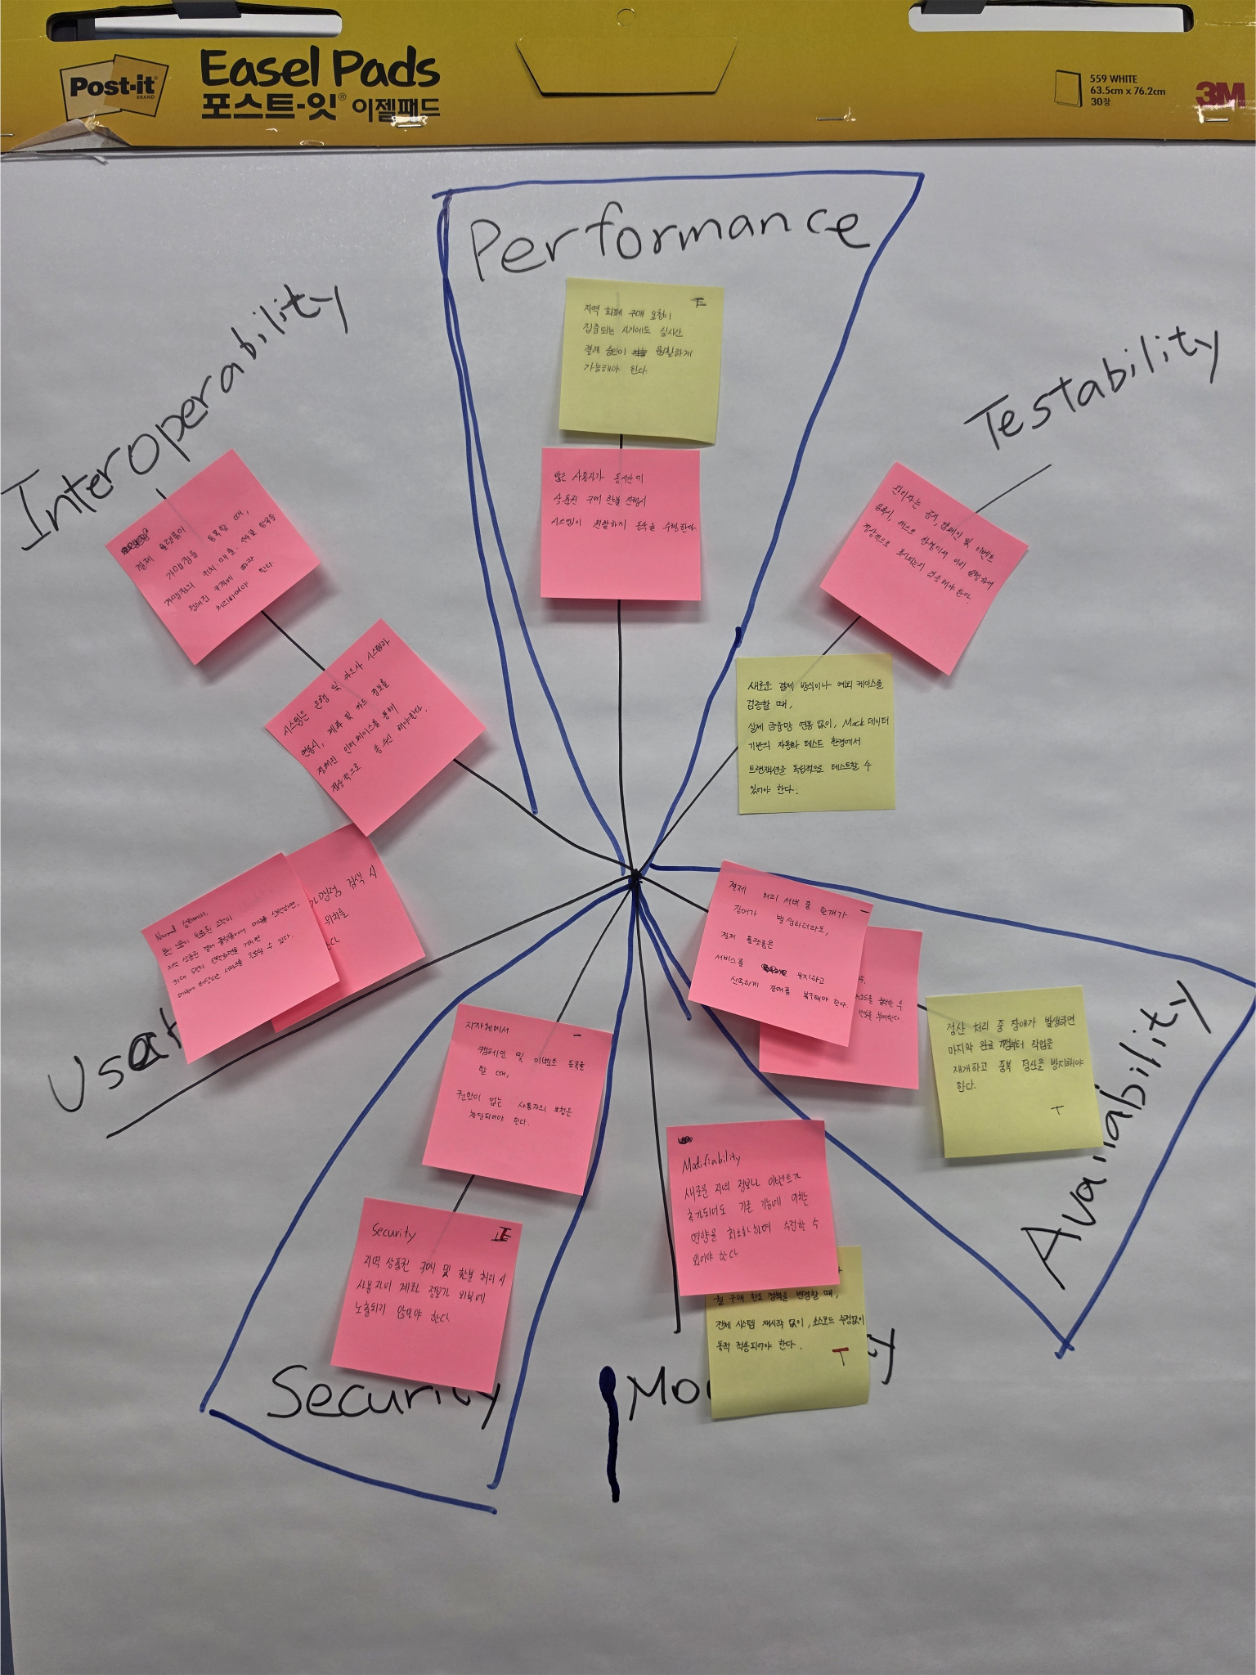
Member | Quality Attribute | Raw Quality Attribute Scenario | VOTE | 팀원2 | 팀원3 | 팀원4 | 팀원5 | 팀원6 | 팀원6
김XX | Performance | 많은 사용자가 피크 시간대에 동시에 로그인을 시도하는 경우에도, 시스템이 원활하게 로그인 요청을 처리해야 한다. | 4 | 1 |  | 1 | 1 |  | 1
김XX |  |  | 4 | 1 | 1 |  | 1 | 1
이XX |  |  | 3 | 1 |  | 1 |  | 1
이XX |  |  | 3 | 1 |  |  | 1 | 1
박XX |  |  | 4 |  | 1 | 1 |  | 1 | 1
박XX |  |  | 2 |  |  | 1 | 1
 |  |  | 2 | 1 | 1
 |  |  | 5 |  | 1 | 1 | 1 | 1 | 1
 |  |  | 2 |  | 1 |  |  |  | 1
 |  |  | 1 |  |  |  |  |  | 1
 |  |  | . Voting: 개인별로 4~5개 항목에 Voting
김재성 | Interoperability | 서로 다른 가맹점을 등록할 때, 결제 플랫폼은 가맹점의 위치, 매출, 수수료 항목을 정의된 규격에 따라 처리하여야 한다.
 | Security | 지자체에서 캠페인 및 이벤트 등록, 수정을 할 때 권한이 없는 사용자의 요청은 차단되어야 하며, 모든 등록, 수정 요청은 로그에 기록되어야 한다.
 | Modifiability | 금융 시스템에서 연동된 카드사를 변경하려고 할 때
 |  |  |  |  |  | Performance
 |  |  |  |  |  | Availability
 |  |  |  |  |  | Security
 |  |  |  |  |  | Usability
 |  |  |  |  |  | Interoperability
 |  |  |  |  |  | Modifiability
 |  |  |  |  |  | Testability

Ex3.2 (QAS)
[Ex3.2] QAS (Quality Attribute Scenario) 작성
Scenario Refinement: 선택된 시나리오에 대해서 품질 속성 시나리오(QAS)를 작성하세요

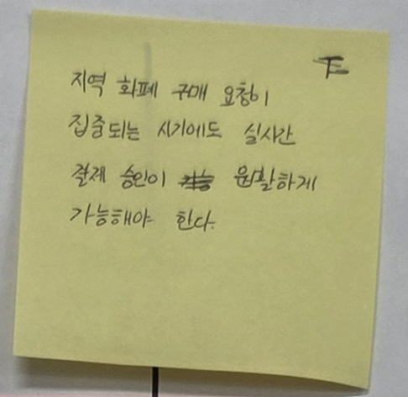
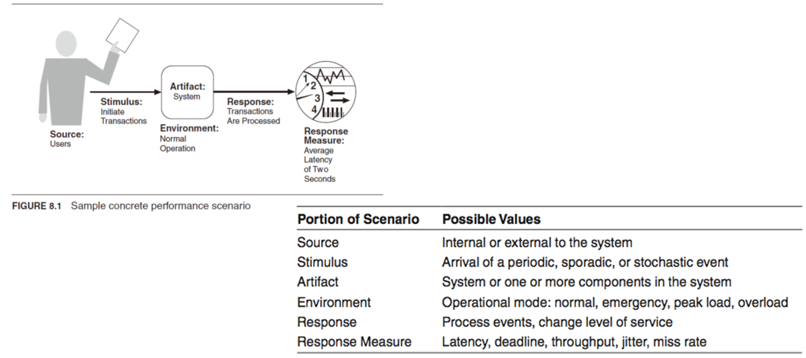
Requirement-ID | QA_001 (작성자 : 김재성)
Quality Attribute | Performance
Source | Users
Stimulus | 초당 만 번 이상의 결제 요청이 발생할 때
Environment | peak load 상황에서
Artifacts | 지역 상품권 결제 플랫폼
Response | 결제 요청이 처리된다.
Response Measure | 최대 2ms내로 처리되어야 한다.
Priority | (H, H)
Description | 지역 상품권 결제 플랫폼이 peak load 상황에서 Users가 초당 만 번 이상의 결제 요청을 집중할 때 지역 상품권 결제 플랫폼은 결제 요청을 최대 2ms 내로 처리해야 한다.
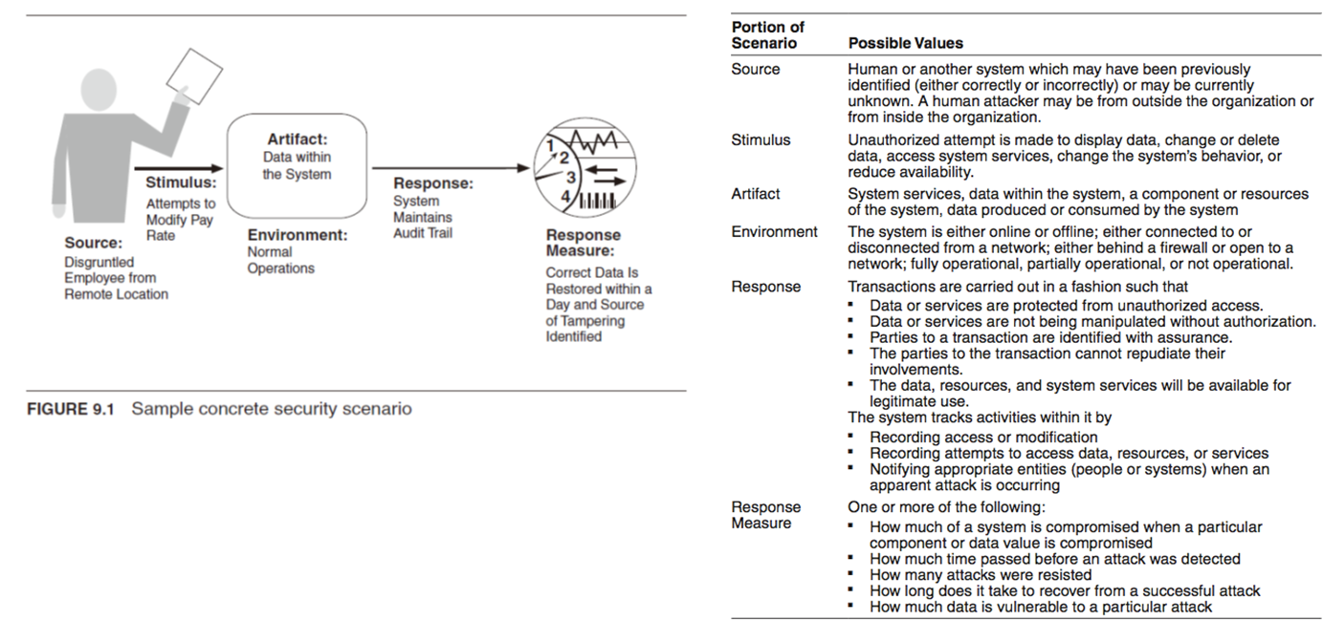
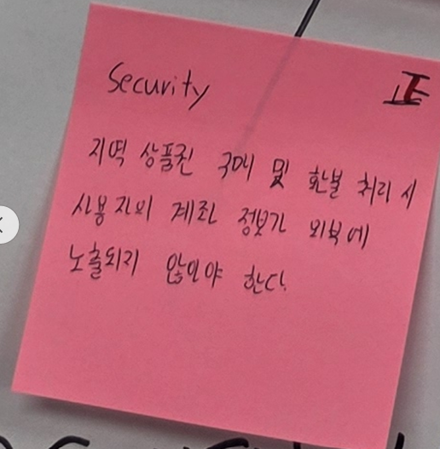
Requirement-ID | QA_002 (작성자: 채수현)
Quality Attribute | Security
Source | Users
Stimulus | 지역 상품권 구매 및 환불 요청
Environment | normal operation을 제공하는 런타임 상황
Artifacts | 지역 상품권 결제 플랫폼
Response | 지역 상품권 결제 플랫폼은 계좌 및 결제 정보를 암호화 한다.
Response Measure | 암호화 되지 않은 계좌 및 결제 정보는 0건이어야 한다.
Priority | (H, M)
Description | 지역 상품권 결제 플랫폼이 normal operation을 제공하는 런타임 상황 Users가 지역 상품권 구매 및 환불 요청 시 지역 상품권 결제 플랫폼은 계좌 및 결제 정보를 암호화 하여 암호화 되지 않은 계좌 및 결제 정보는 0건이어야 한다.
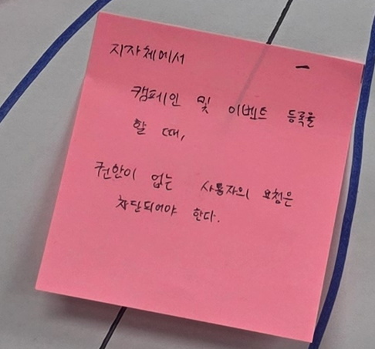
Requirement-ID | QA_003 (작성자: 이용한)
Quality Attribute | Security
Source | 지자체
Stimulus | 캠페인 및 이벤트 등록
Environment | normal operation을 제공하는 런타임 상황
Artifacts | 지역 상품권 결제 플랫폼
Response | 지역 상품권 결제 플랫폼은 미권한 사용자의 요청을 차단
Response Measure | 미권한 사용자의 캠페인 및 이벤트 등록은 0건이어야 한다
Priority | (M, L)
Description | 지역 상품권 결제 플랫폼이 normal operation을 제공하는 런타임 상황 지자체가 캠페인 및 이벤트 등록 요청 시 지역 상품권 결제 플랫폼은 미권한 사용자의 요청을 차단하여, 미권한 사용자의 캠페인 및 이벤트 등록은 0건이어야 한다.

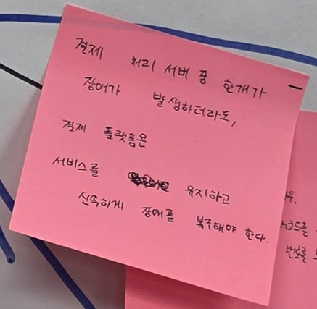
Requirement-ID | QA_004 (작성자: 이유진)
Quality Attribute | Availability
Source | 결제 처리 서버
Stimulus | 결제 처리 서버 중 하나 이상에 장애가 발생
Environment | normal operation을 제공하는 런타임 상황
Artifacts | 지역 상품권 결제 플랫폼
Response | 정상 서버로 결제 요청을 전환하여 서비스를 지속한다.
Response Measure | 서버 장애 발생 후 5초 이내에 처리되어야 한다.
Priority | (H, H)
Description | 지역 상품권 결제 플랫폼이 normal operation을 제공하는 런타임 상황 결제 처리 서버 중 하나 이상에서 장애가 발생할 시 지역 상품권 결제 플랫폼은 5초 이내에 정상 서버로 결제 요청을 전환하여 서비스를 지속하여야 한다.


Requirement-ID | QA_005 (작성자: 최혜민)
Quality Attribute | Modifiability
Source | 지자체 관리자
Stimulus | 지역별 할인율이나 월구매 한도 정책 수정
Environment | normal operation을 제공하는 런타임 상황
Artifacts | 지역 상품권 정책 모듈
Response | 코드 적용 및 배포
Response Measure | 영업일 기준 1일 이내
Priority | (L, L)
Description | 지역 상품권 결제 플랫폼이 normal operation을 제공하는 런타임 상황 지자체 관리자가 지역별 할인율이나 월구매 한도 정책 수정시, 지역 상품권 정책 모듈은 코드 적용 및 배포를 1일 이내 적용한다.
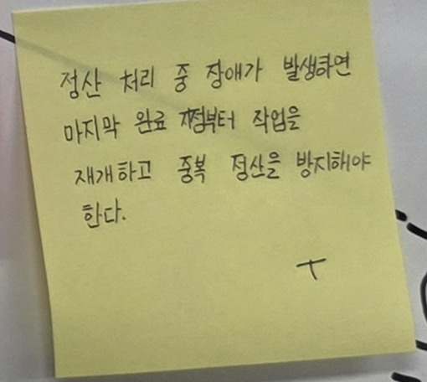
Requirement-ID | QA_006 (작성자: 김나연)
Quality Attribute | Availability
Source | 정산 프로세스, 데이터베이스 서버
Stimulus | 정산 처리 중 시스템 장애가 발생한다.
Environment | normal operation을 제공하는 런타임 상황
Artifacts | 지역 상품권 결제 플랫폼
Response | 장애를 감지하고 완료된 정산 Data를 보존한다. 복구 후 마지막 완료 지점부터 정산 처리를 재개하며, 완료된 정산은 다시 처리하지 않는다.
Response Measure | 복구 후 30초 이내에 정산 처리를 재개한다. 중복 정산과 누락 정산은 각각 0건이어야 한다.
Priority | (H, H)
Description | 지역 상품권 결제 플랫폼이 normal operation을 제공하는 런타임 상황에서 정산 프로세스에 시스템 장애가 발생한 경우, 시스템은 장애를 감지하고 완료된 정산 데이터를 보존해야 한다. 장애 발생 후 30초 이내에 복구하여 마지막 완료 지점부터 정산 처리를 재개해야 하며, 중복 정산과 누락 정산은 각각 0건이어야 한다.

Ex3.3 (Utility Tree)
[Ex3.3] Utility Tree 작성
Prioritizing: 작성된 시나리오에 대해서 Importance/Difficulty를 부여하고 우선순위를 도출하세요. (Voting 등)

Quality Attribute | Quality Attribute Scenario | (I, D) | Priority |  | I | 김재성 | 채수현 | 김나연 | 최혜민 | 이유진 | 이용한 | D | 김재성 | 채수현 | 김나연 | 최혜민 | 이유진 | 이용한
Performance | 지역 상품권 결제 플랫폼이 peak load 상황에서 Users가 초당 만 번 이상의 결제 요청을 집중할 때 지역 상품권 결제 플랫폼은 결제 요청을 최대 2ms 내로 처리해야 한다. | (H,H) | 1 | 2.833333333 | 3 | 3 | 3 | 3 | 3 | 3 | 3 | 2.666666667 | 3 | 2 | 3 | 2 | 3 | 3
Security | 지역 상품권 결제 플랫폼이 normal operation을 제공하는 상황에서 Users가 지역 상품권 구매 및 환불 요청 시 지역 상품권 결제 플랫폼은 계좌 및 결제 정보를 암호화 하여 암호화 되지 않은 계좌 및 결제 정보는 0건이어야 한다. | (H,M) | 4 | 2.333333333 | 2.5 | 1 | 3 | 3 | 3 | 3 | 2 | 2.166666667 | 2 | 3 | 3 | 2 | 2 | 1
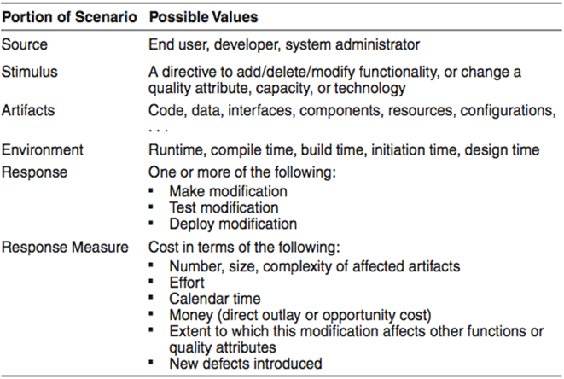
Security | 지역 상품권 결제 플랫폼이 normal operation을 제공하는 상황에서 지자체가 캠페인 및 이벤트 등록 요청 시 지역 상품권 결제 플랫폼은 미권한 사용자의 요청을 차단하여, 미권한 사용자의 캠페인 및 이벤트 등록은 0건이어야 한다. | (M,L) | 5 | 1.916666667 | 2.333333333 | 2 | 2 | 3 | 2 | 2 | 3 | 1.5 | 1 | 1 | 3 | 2 | 1 | 1
Availability | 지역 상품권 결제 플랫폼이 normal operation을 제공하는 상황에서 결제 처리 서버 중 하나 이상에서 장애가 발생할 시 지역 상품권 결제 플랫폼은 5초 이내에 정상 서버로 결제 요청을 전환하여 서비스를 지속하여야 한다. | (H,H) | 3 | 2.5 | 2.5 | 3 | 2 | 2 | 2 | 3 | 3 | 2.5 | 3 | 2 | 2 | 3 | 3 | 2
Modifiability | 지역 상품권 결제 플랫폼이 normal operation을 제공하는 런타임 상황 지자체 관리자가 지역별 할인율이나 월구매 한도 정책 수정시, 지역 상품권 정책 모듈은 코드 적용 및 배포를 1일 이내 적용한다. | (L,L) | 6 | 1 | 1 | 1 | 1 | 1 | 1 | 1 | 1 | 1 | 1 | 1 | 1 | 1 | 1 | 1
Availability | 지역 상품권 결제 플랫폼이 normal operation을 제공하는 런타임 상황에서 정산 프로세스에 시스템 장애가 발생한 경우, 시스템은 장애를 감지하고 완료된 정산 데이터를 보존해야 한다. 장애 발생 후 30초 이내에 복구하여 마지막 완료 지점부터 정산 처리를 재개해야 하며, 중복 정산과 누락 정산은 각각 0건이어야 한다. | (H,H) | 2 | 2.583333333 | 2.5 | 3 | 1 | 2 | 3 | 3 | 3 | 2.666666667 | 2 | 3 | 2 | 3 | 3 | 3

 |  |  |  |  | . Importance: 개인별 Voting (1:Low, 2:Med, 3:High) 후 평균값으로 최종 결정 (평균 2.5↑ H, 2↑ M, 이외 L)
 |  |  |  |  | . Difficulty: 개인별 Voting (1:Low, 2:Med, 3:High) 후 평균값으로 최종 결정 (평균 2.5↑ H, 2↑ M, 이외 L)
 |  |  |  |  | . Priority: Importance와 Difficulty를 고려하여, 최종 우선순위 결정

